Backtest
序号 | 交易对 | 周期 | 信号时间 | 平仓时间 | 方向 | 信号类型 | Pinbar振幅(%) | 杠杆倍数 | 开仓价 | 止盈价 | 止损价 | 平仓价 | 持有K线数 | 平仓原因 | 毛收益率(未杠杆) | 毛收益率(杠杆后) | 净收益率(杠杆后) | 止损规则(账户%) | 止盈规则(账户%) | 最大持有小时 | 买入点前后4h蜡烛图(高亮当前时刻) | 当前时刻前7天日线图(高亮当前时刻)
1 | BTCUSDT | 1h | 2026-01-03 01:00:00 | 2026-01-03 02:00:00 | 做空 | bearish_pinbar | 0.86% | 30 | 90370.52 | 89617.432333 | 90671.755067 | 89617.432333 | 1 | 止盈 | 0.83% | 25.00% | 22.00% | 10.00% | 25.00% | 4 | 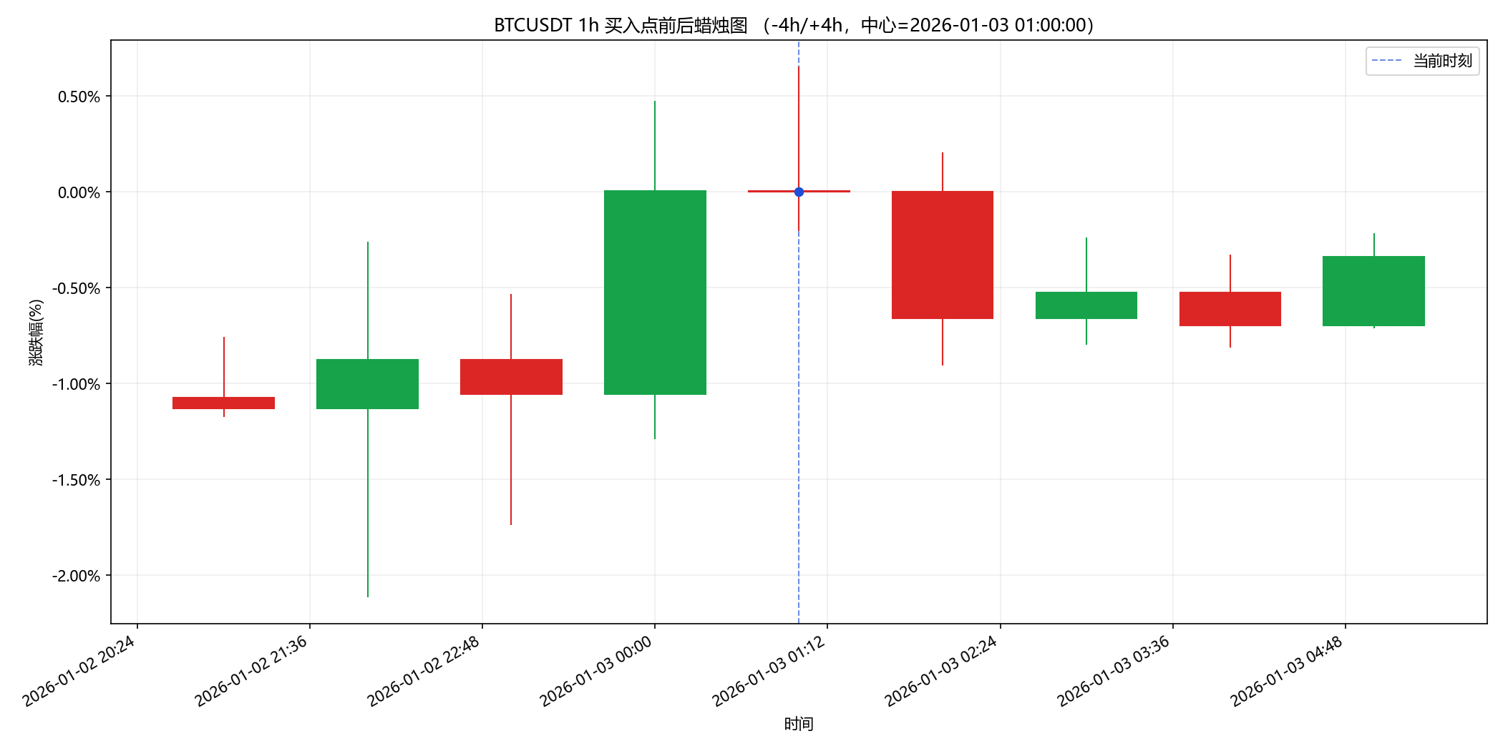 | 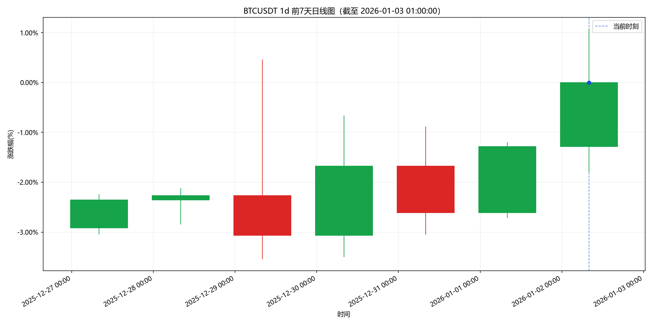
2 | BTCUSDT | 1h | 2026-01-08 22:00:00 | 2026-01-08 23:00:00 | 做多 | bullish_pinbar | 0.96% | 30 | 90024.01 | 90774.210083 | 89723.929967 | 90774.210083 | 1 | 止盈 | 0.83% | 25.00% | 22.00% | 10.00% | 25.00% | 4 | 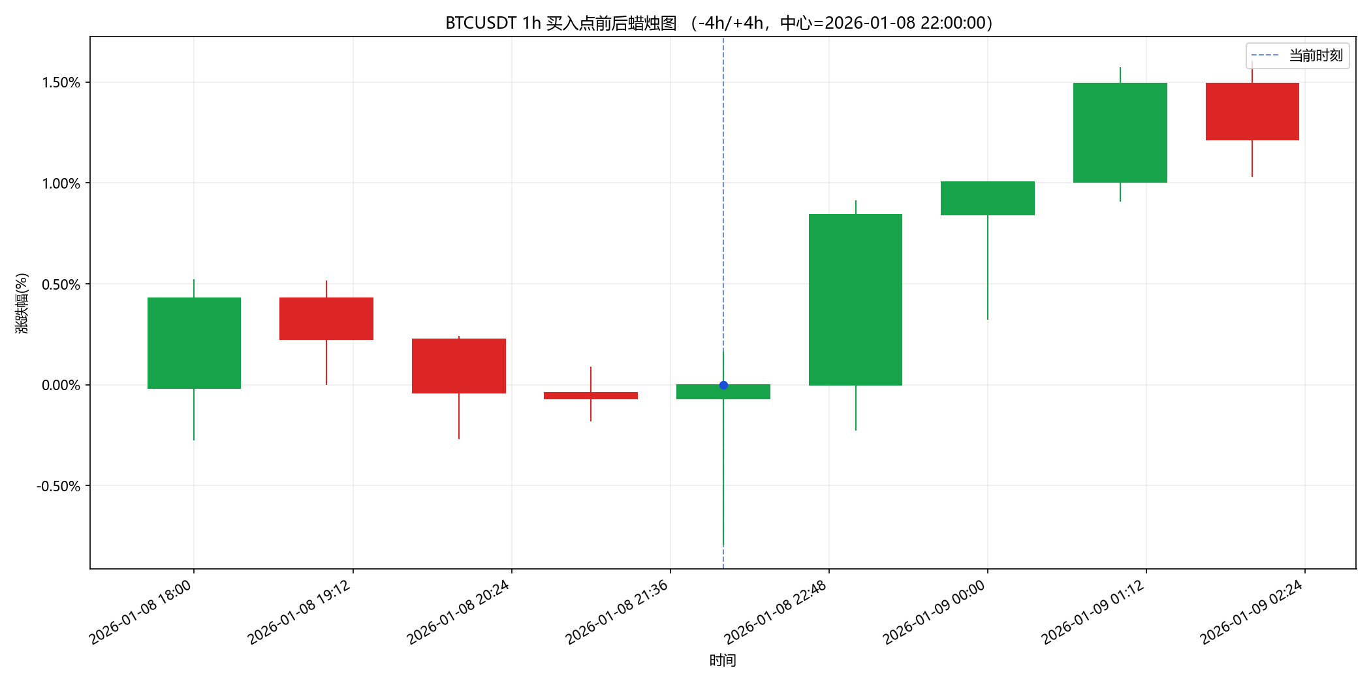 | 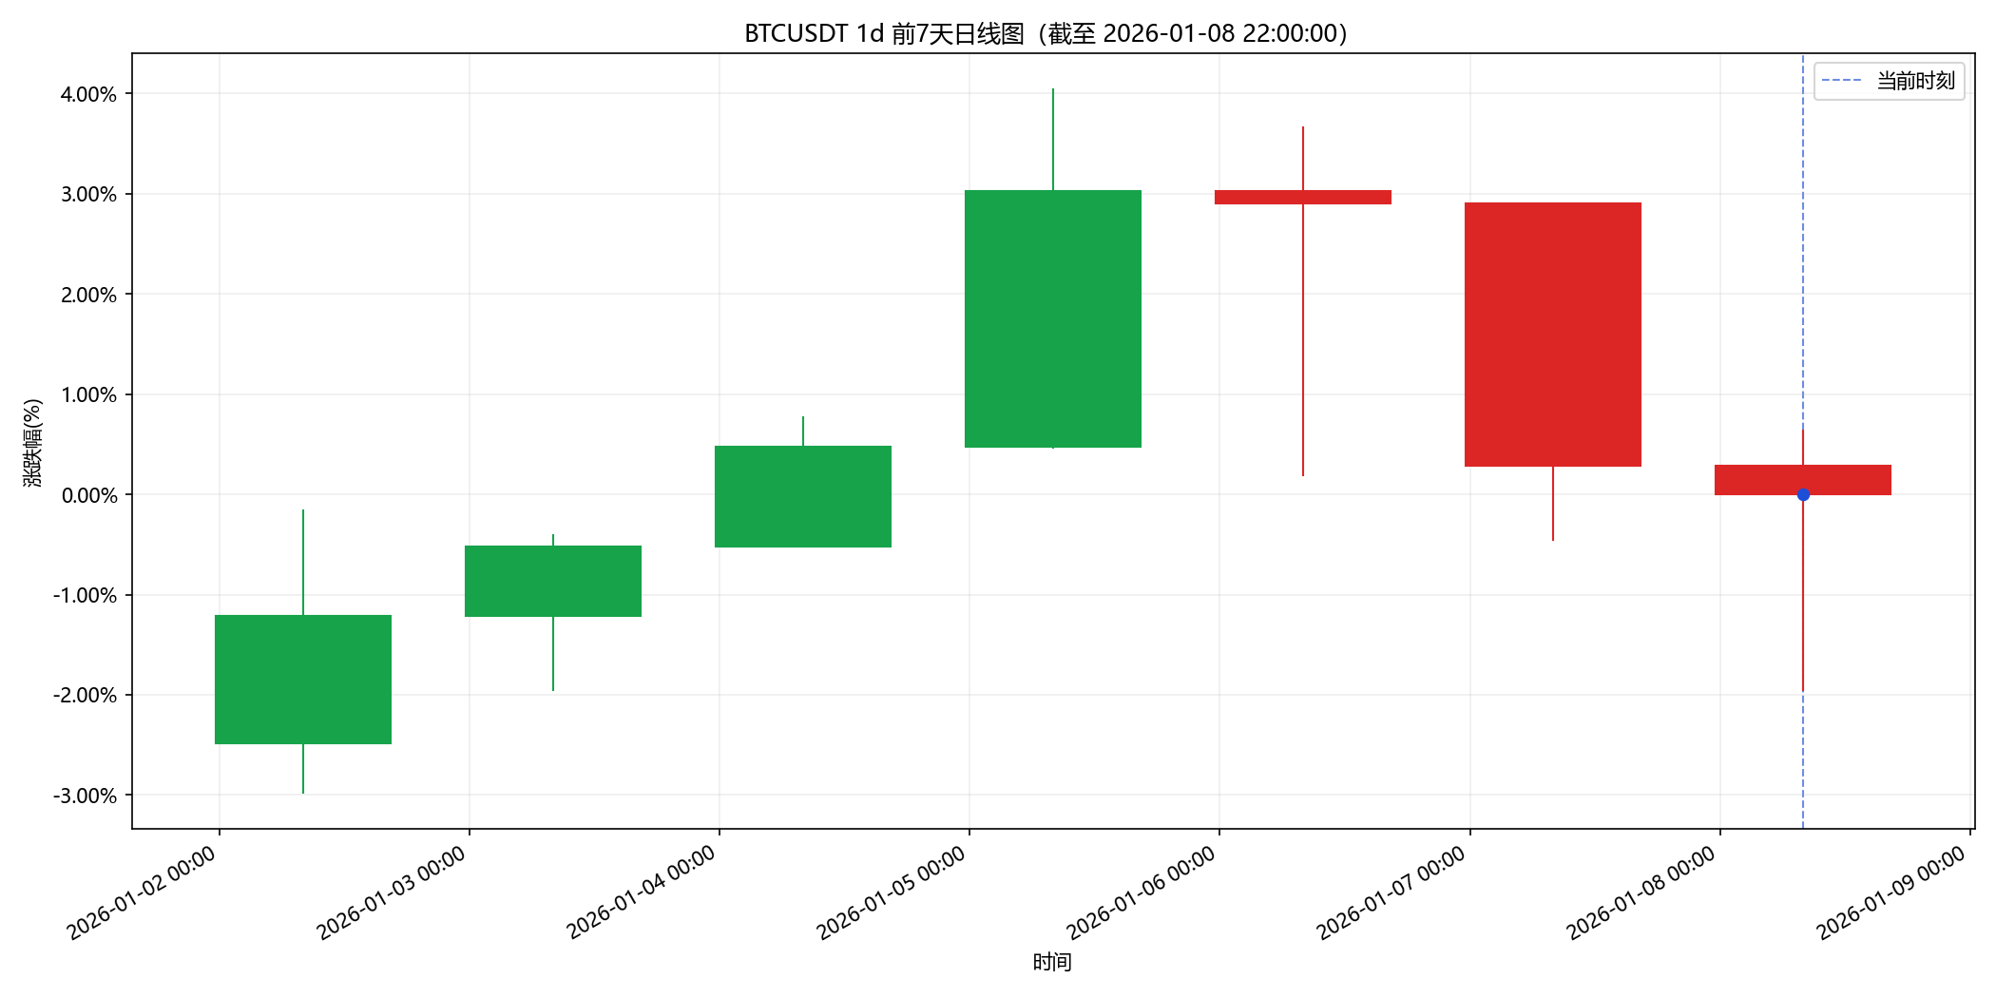
3 | BTCUSDT | 1h | 2026-01-20 23:00:00 | 2026-01-21 00:00:00 | 做多 | bullish_pinbar | 1.05% | 30 | 90684.95 | 91440.657917 | 90382.666833 | 90382.666833 | 1 | 止损 | -0.33% | -10.00% | -13.00% | 10.00% | 25.00% | 4 | 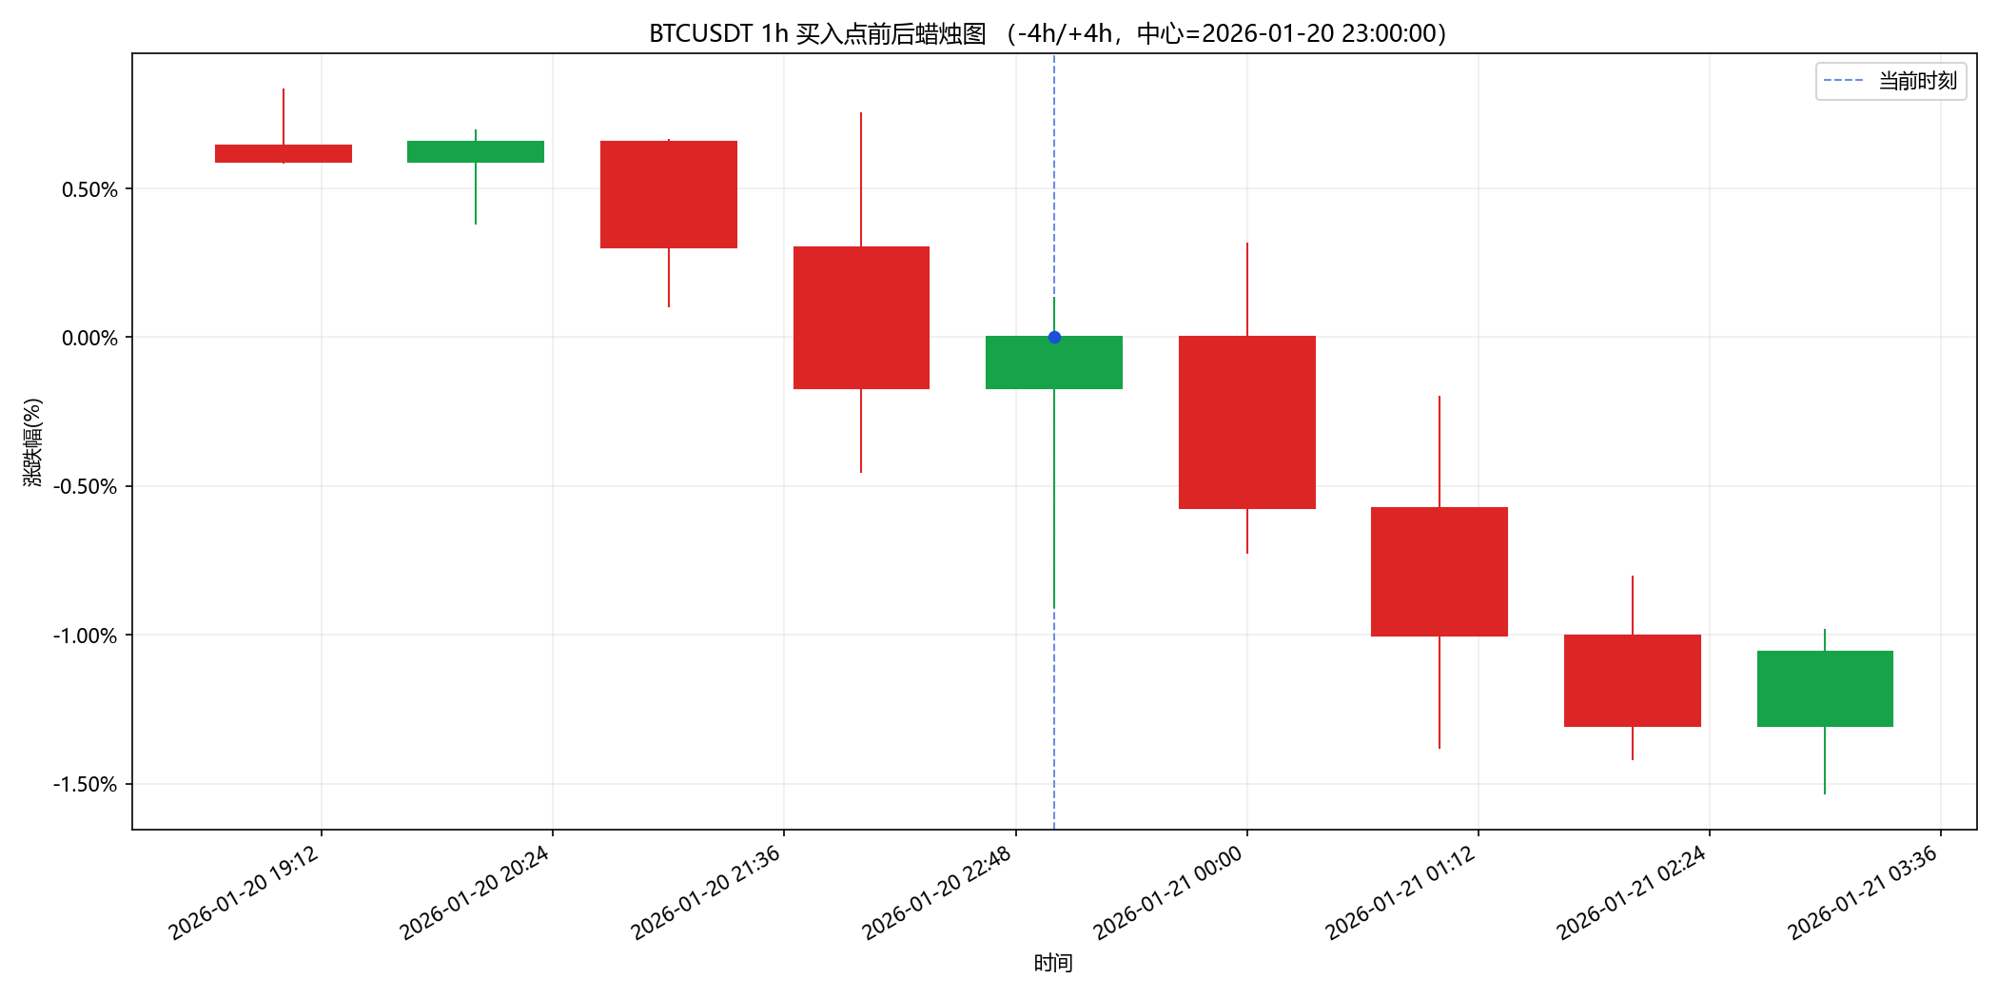 | 